箱唛扫码
Factory name (工厂名称)
PO. Number(订单号) | 82987-01 83309-01 84359-01
Style Code.(款号) | 7119-097-712
Product Code.(产品编号) | RECYCLE CARE LABEL RECYCLE COMPONENT LABEL | Carton No.(箱号):
Inner Packages(包装方式） | 2000pcs/ bundle | 1/2
SIZE/qty (尺码/数量)
Carton Dimension（箱规） | 30*40*50 | Country of Origin：
Gross Weight（毛重） | 17.8KG | Made In China
Net Weight（净重） | 17.4KG
Remark（备注）

Factory name (工厂名称)
PO. Number(订单号) | 82987-01 83309-01 83979-01
Style Code.(款号) | 7119-097-802
Product Code.(产品编号) | RECYCLE CARE LABEL RECYCLE COMPONENT LABEL | Carton No.(箱号):
Inner Packages(包装方式） | 2000pcs/ bundle | 2/2
SIZE/qty (尺码/数量) | 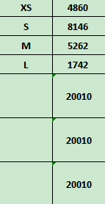
Carton Dimension（箱规） | 30*40*50 | Country of Origin：
Gross Weight（毛重） | 15.5KG | Made In China
Net Weight（净重） | 15.1KG
Remark（备注）

07119097802015
07119097802022
07119097802039
07119097802046
07119097712017
07119097712024
07119097712031
07119097712048

